Worksheet
 | Alklima B.V.
 | Van Hennaertweg 29
 | 2952 CA Alblasserdam
 | NEDERLAND
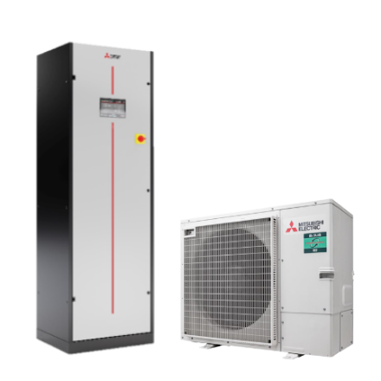
Code | SMU-ZM100YDA-KHB
Product | s-MEXT 3D Downflow ZM100YDA-KHB incl e-heater en bevochtiger

Vermogen & prestaties
Naam |  | Waarde | Eenheid
Koelcapaciteit |  | 10.1 | kW
Verwarmingscapaciteit |  | 1.30 - 2.60 | kW

Elektrische gegevens
Naam |  | Waarde | Eenheid
Frequentie |  | 50 Hz

Technische gegevens
Naam |  | Waarde | Eenheid
Type koudemiddel (GWP) |  | R32 (675)
Koudemiddelinhoud |  | 3.6 | kg
Voorgevuld tot x meter leidinglengte |  | 40 | m
Extra vulling per meter leidinglengte |  | 40 | g
Max. leidinglengte |  | 100 | m
Max. hoogteverschil |  | 30 | m
Luchtdebiet koelen |  | 0.00 - 2500.00 | m³/h
Luchtdebiet buitendeel |  | 4800 | m3/h
Bedrijfstemperatuur koelen (Dry Bulb) |  | -20.00 - 46.00 | °C

Geluidsprestaties
Naam |  | Waarde | Eenheid
Geluidsdrukniveau binnenunit koelen |  | 0.00 - 57.00 | dB(A)
Geluidsvermogenniveau binnenunit |  | 73 | dB(A)
Geluidsdrukniveau buitenunit koelen |  | 44 | dB(A)
Geluidsdrukniveau buitenunit verwarmen |  | 48 | dB(A)
Geluidsniveau buitenunit (bij nachtverlaging op 1m) |  | 38 | dB(A)
Geluidsvermogenniveau buitenunit |  | 63 | dB(A)

Afmetingen & aansluitingen
Naam |  | Waarde | Eenheid
Koelleiding diameters |  | 3/8" - 5/8"
Afmetingen binnen-unit (HxBxD) |  | 1980 x 600 x 500 | mm
Gewicht binnenunit |  | 115 | kg
Uitwendige buisdiameter condensafvoer |  | 19 | mm
Afmetingen buiten-unit (HxBxD) |  | 870 × 1100 × 460 | mm
Gewicht buitenunit |  | 114 | kg

Uitvoering & werking
Naam |  | Waarde | Eenheid
Werkingsprincipe |  | Koelen en verwarmen
Model (binnenunit) |  | Vloer
Kleur binnenunit |  | Grijs
Inverter gestuurd |  | Ja
Voorzien van winterregeling |  | Ja (-15°C)
Met draadloze afstandsbediening |  | Nee
Met afstandsbediening |  | Ja
Met klokprogramma/timer |  | Ja
Met luchtzuiveringsfilter |  | Ja
Met geurfilter |  | Nee
Binnenunit met buitenluchtaansluiting |  | Nee

